Лист1
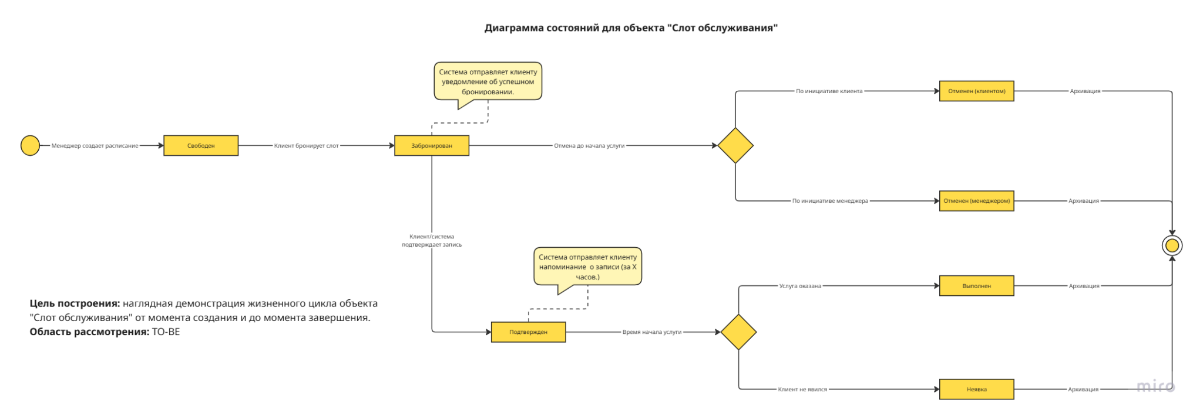
Модель состояний объекта "Сервисный слот"

Текущее состояние | Следующее состояние | Триггер | Действие | Исполнитель

Свободен | Забронирован | Клиент подтвердил бронирование слота на сайте | Система фиксирует запись за клиентом. Система отправляет уведомление о бронировании. | Клиент

Забронирован | Подтвержден | Истекло время для отмены (например, за 2 часа до визита). Без отмены клиентом. | Система автоматически меняет статус. Система отправляет финальное уведомление клиенту. | Система (автоматически)

Забронирован | Отменен клиентом | Клиент отменил запись до истечения времени на отмену | Система освобождает слот. Система уведомляет менеджера об отмене. | Клиент

Забронирован | Отменен менеджером | Менеджер отменил запись (например, по болезне мастера или просьбе клиента). | Система освобождает слот. Система отправляет клиенту уведомление об отмене с извинениями и предложение переноса. | Менеджер

Подтвержден | Выполнен | Мастер/менеджер отметил в системе, что услуга была оказана. | Слот архивируется. Вносится в историю клиента. | Мастер или менеджер

Подтвержден | Неявка | Клиент не явился в течение всего срока действия слота. Мастер или менеджер зафиксировали неявку. | Слот архивируется. Вносится в историю клиента. | Мастер или менеджер

Любой статус | Архивирован | Истекла дата оказания услуги; выполнение/отмена услуги; неявка клиента | Система автоматически перемещает запись в архив для оптимизации производительности. | Система (автоматически)

UC03 Забронировать слот на обслуживание (обновленная версия) Контекст использования: клиент хочет забронировать визит в барбершоп для получения услуги. Область действия: барбершоп, оказание услуг клиентам. Уровень: цель пользователя. Основное действующее лицо: клиент. Предусловия: Клиент зашел на сайт. Основной сценарий: 1. Клиент открывает страницу выбора слотов. 2. Система формирует список свободных слотов. 3. Клиент выбирает слот обслуживания по времени (дата, время) из свободных. 4. Система формирует список допустимых к выбору услуг. 5. Клиент выбирает услугу из допустимых к выбору. 6. Система формирует список мастеров, допустимых к выбору. 7. Клиент выбирает мастера из допустимых к выбору. 8. Система подтверждает, что выбранный слот не забронирован в системе другим клиентом. 9. Клиент подтверждает бронирование слота. 10. Система закрепляет слот: дата, время, мастер, услуга. 11. Система направляет клиенту СМС о бронировании услуги по номеру телефона, указанному при регистрации. Альтернативные сценарии: А1: Выбор слота по услуге (без изменений) 1.1 Клиент выбирает услугу из списка услуг, которые оказывают мастера из сущности Роли сотрудника. 1.2 Клиент выбирает свободный слот обслуживания по мастеру. 1.3 Система показывает свободные слоты в расписании мастера. 1.4 Клиент может посмотреть расписание. 1.5 Клиент выбирает слот из свободных. 1.6 Система направляет СМС по телефону клиента о бронировании слота. А2: Отмена существующего бронирования клиентом (новый) 2.1 Клиент в разделе "Мои записи" выбирает активную запись и нажимает "Отменить". 2.2 Система запрашивает подтверждение и информирует о правилах отмены. 2.3 Клиент подтверждает отмену. 2.4 Система изменяет статус записи на "Отменена клиентом", освобождает слот и уведомляет менеджера. А3: Слот был забронирован другим клиентом во время выбора (новый) Начало: шаг 8 основного сценария. 3.1 Система обнаруживает, что выбранный слот только что стал занят и уведомляет клиента об ошибке. 3.2 Система возвращает клиент

